CLIENTES


REPORTE DE INCIDENCIAS
INCIDENCIA | ESTADO
 | PENDIENTE | RESUELTA | Observaciones
Cambiar a mayúsculas el giro del negocio |  | SI
Agregar validación de formato de RUC |  | SI | Solo deja ingresar 13 caracteres
Búsqueda por nombre de razón social |  | SI
El papup cuando se ingresa una persona jurídica no se esta borrando los campos |  | SI
No busca por número de cedula |  | SI
Solo saca a la tabla un solo registro con el mismo apellido ejemplo hay más de dos registro de apellido pozo y solo trae uno. |  | SI
Solo busca apellidos con letras minúsculas |  | SI
No trae toda la información del contacto persona natural solo trae de persona jurídica |  | SI
El formulario no se esta actualizando debo actualizar toda la pagina para realizar búsquedas |  | SI
No esta buscando por nombres |  | SI
Aseguradoras cambiar a mayuscula el ingreso direccion |  | SI
Cliente solo busca nombres con minusculas |  | SI
No hay mensaje cuando ingreso una cedula no registrada en la base |  | SI
En el ingreso cliente no me deja modificar los datos del contacto |  | SI
En el ingreso cllienets persona juridica no hay donde poner persona de contacto |  | SI
Cuando se trata de modificar el contacto se borra todo y no deja ver que se sa a modificar |  | SI
En persona Juridica solo debe haber persona de contacto no apellido materno |  | SI | Es campo no es obligatorio
Al realizar la carga masiva en la base de datos no genera el codigo de cliente, solo me genera con clientes ingresados directamente |  | SI
El la busqueda de clientes deberis permitir modificar el cliente en dirección, telefono, mail | NO
Cuando busco con numero de cedula solo me despliega dirección, contactos, numero de cedula no despliega nombre |  | SI
No me permite buscar por nombre, apellido, Razon Social |  | SI

ASEGURADORA
REPORTE DE INCIDENCIAS
INCIDENCIA | ESTADO
 | PENDIENTE | RESUELTA | Observaciones
Aseguradoras cambiar a mayuscula el ingreso direccion |  | SI
Cuando actualizo el formulario de ingreso de aseguradoras no se limpia se queda con la información que guarde |  | SI | Revisar
Cuando Ingreso otro usuario en el formulario de aseguradora borra al ya registardo |  | SI
El icono de agregar ramos no funciona el pap pup |  | SI
Ingresa Usuario sin saber a que compañía pertenece | NO |  | Capturar pantalla para ver el error
Pap pup de agregar ramos agrega ramamos sin saber a que aseguradora pertenece | NO |  | La aseguradora es en la nueva que estoy agregando
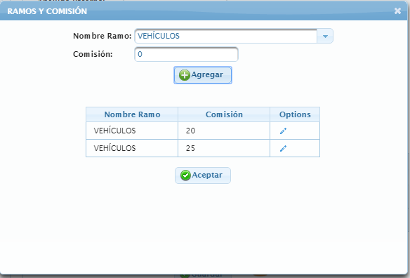
Crear codigo por ramo | NO |  | Explicar de mejor manera
Pap pup de ramo esta agregando sin valores hay que validar | NO
Pap pup ramo esta muy grande |  | SI
Pap pup de ramo poner todo en mayusculas |  | SI
No deja agregar mas de tres aseguradoras | NO
Cuando grabo un contacto nuevo graba en minusculas |  | SI
Campo de RUC esta desactivado no me permite ingresar el numero |  | SI | Revisar esta funcionalidad el campo de RUC solo se debe ingresar una vez en la busqueda y queda guardado
Dentro del papup de ramos los ramos solo deben ingresar una sola vez no dos | NO
El campo comisión no debe ingresar campos menores ni iguales a cero | NO
El papup de Ramos no despliega los ramos ingresados en la lista | NO

